Лист1
Артикул | Наименование | Цена | Кол-во | Со скидкой | Штрих код | Фото
AD0000149 | Набор Сувенирные деньги Рубли №1 (5000, 1000, 500рублей) | 110.11 |  | 0.00 | 4627139451723 | 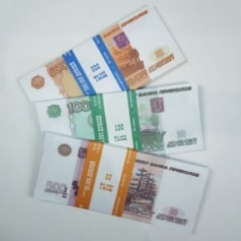
AD0000150 | Набор Сувенирные деньги Рубли №2 (2000, 200, 100рублей) | 110.11 |  | 0.00 | 4627139451730 | 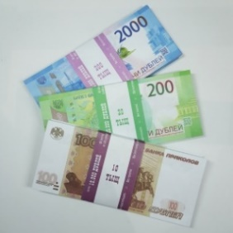
AD0000151 | Набор Сувенирные деньги Евро №1 (500, 200, 100евро) | 110.11 |  | 0.00 | 4627139451747 | 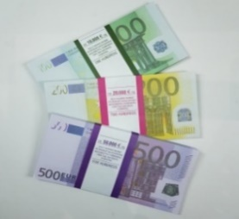
AD0000152 | Набор Сувенирные деньги Евро №2 (50, 20, 10евро) | 110.11 |  | 0.00 | 4627139451754 | 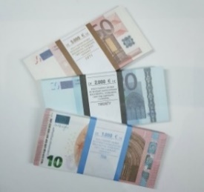
AD0000153 | Набор Сувенирные деньги Доллары №1 (1, 2, 5долларов) | 110.11 |  | 0.00 | 4627139451761 | 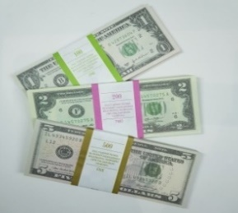
AD0000154 | Набор Сувенирные деньги Доллары №2 (10, 20, 50долларов) | 110.11 |  | 0.00 | 4627139451778 | 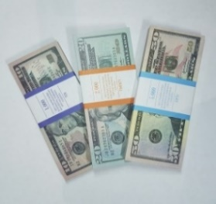
AD0000155 | Набор Сувенирные деньги Доллары №3 (100 новых, 100 старых, 1000 долларов) | 110.11 |  | 0.00 | 4627139451785 | 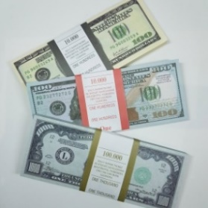
AD0000156 | Набор Сувенирные деньги Советские Рубли №1 (1, 3, 5 советских рублей) | 110.11 |  | 0.00 | 4627139451792 | 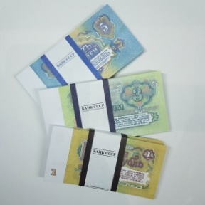
AD0000157 | Набор Сувенирные деньги Советские Рубли №2 (25, 50, 100 советских рублей) | 110.11 |  | 0.00 | 4627139451808 | 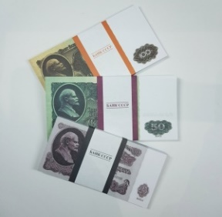
AD0000158 | Набор Сувенирных денег Канадских долларов (100, 50, 20) | 110.11 |  | 0.00 | 4627173371438
AD0000172 | Набор Сувенирные деньги Белорусские рубли (200, 500) | 73.81 |  | 0.00 | 4627173371445 | 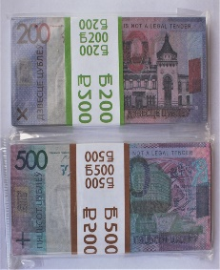
AD0000168 | Набор Сувенирные деньги Израильские шекели (50,200) | 73.81 |  | 0.00 | 4627173371452 | 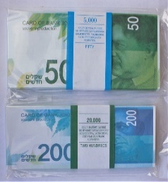
AD0000167 | Набор Сувенирные деньги Турецкие лиры (100,200) | 73.81 |  | 0.00 | 4627173371469 | 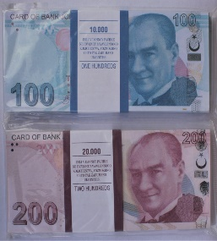
AD0000166 | Набор Сувенирные деньги Китайские юани (50,100) | 73.81 |  | 0.00 | 4627173371476 | 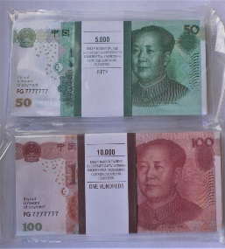
AD0000163 | Набор Сувенирные деньги Японские Йены (5000,10000) | 73.81 |  | 0.00 | 4627173371483 | 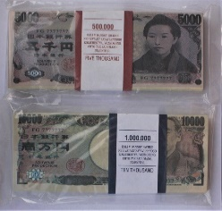
AD0000164 | Набор Сувенирные деньги Украинские гривны (200,500) | 73.81 |  | 0.00 | 4627173371490 | 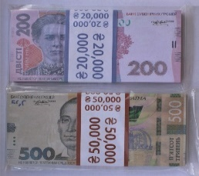
AD0000165 | Набор Сувенирные деньги Индийских рупий (500,1000) | 73.81 |  | 0.00 | 4627173371513 | 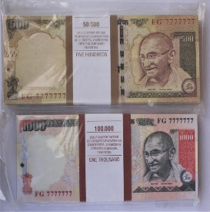
AD0000171 | Набор Сувенирных денег Египетских фунтов (100, 200) | 73.81 |  | 0.00 | 4627173371513 | 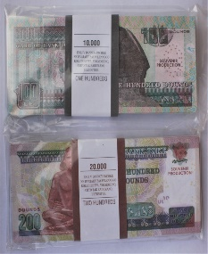
AD0000173 | Набор Сувенирных денег Фунты стерлингов (50, 20) | 73.81 |  | 0.00 | 4627173371520
AD0000174 | Набор Сувенирных денег Фунты стерлингов (10, 5) | 73.81 |  | 0.00 | 4627173371537 | 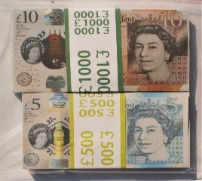
AD0000170 | Набор Сувенирных денег 1000 Южнокорейских вон, 1000 Шри-Ланских рупий | 73.81 |  | 0.00 | 4627173371551 | 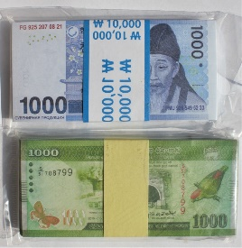
AD0000169 | Набор Сувенирных денег Арабских дирхам (1000, 500) | 73.81 |  | 0.00 | 4627173371544 | 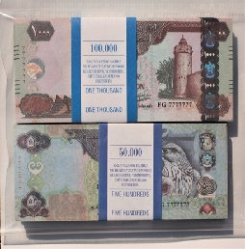
 | Наборы отрывных блокнотов
OV00000032 | Набор блокнотов 500 руб и 5000 руб | 189.20 |  | 0.00 | 4627173371773
OV00000033 | Набор блокнотов 200 руб и 2000 руб | 189.20 |  | 0.00 | 4627173371766
OV00000034 | Набор блокнотов 100$ и 50$ | 189.20 |  | 0.00 | 4627173371759
OV00000035 | Набор блокнотов 100 Евро и 500 Евро | 189.20 |  | 0.00 | 4627173371742
OV00000036 | Набор блокнотов 5000 руб, 2000 руб и 1000 руб | 283.80 |  | 0.00 | 4627173371780
OV00000037 | Набор блокнотов 1000 руб | 182.60 |  | 0.00 | 4627173371803
OV00000038 | Набор блокнотов 2000 руб | 182.60 |  | 0.00 | 4627173371810
 | Наборы блокнотов в виде пачки денег НОВИНКА!!!!
OV00000039 | Набор блокнотов RUB (100, 1000) | 92.40 |  | 0.00 | 4627173371841
OV00000040 | Набор блокнотов RUB (200, 2000) | 92.40 |  | 0.00 | 4627173371858
OV00000041 | Набор блокнотов RUB (5000, 2000, 1000) | 138.60 |  | 0.00 | 4627173371865
OV00000042 | Набор блокнотов RUB (5000, 500, 50) | 138.60 |  | 0.00 | 4627173371872
OV00000043 | Набор блокнотов Доллары (1000000$, 100 новых $, 50$) | 138.60 |  | 0.00 | 4627173371889
OV00000044 | Набор блокнотов EUR (500 EUR, 200 EUR, 100 EUR) | 138.60 |  | 0.00 | 4627173371834

